Taula 2
Taula 2. Població centenària per sexe i edat. Catalunya. 2017

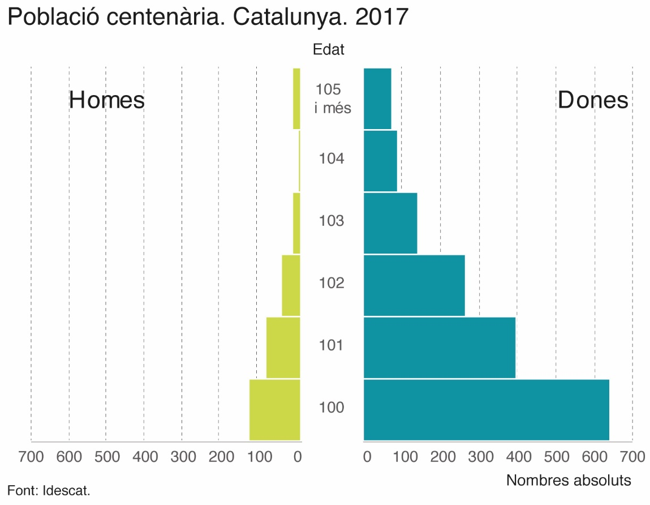
Edats | Homes | Dones | Total | Total (%)
100 anys | 140 | 640 | 780 | 40.0
101 anys | 95 | 395 | 490 | 25.1
102 anys | 55 | 265 | 320 | 16.4
103 anys | 25 | 140 | 165 | 8.5
104 anys | 10 | 90 | 100 | 5.1
105 anys i més | 25 | 75 | 100 | 5.1
Total | 350 | 1,600 | 1,950 | 100
Font: Idescat. Estimació de la població centenària.
Nota: els resultats estan arrodonits a valors múltiples de 5.

